Solicitud gráfica
 | Área: | Ciencias Naturales |  |  | Fecha:
 | Grado: | 10
 | Título del tema: | El átomo y el sistema periódico |  |  | ¿Cuaderno de estudio o recurso? | Cuaderno de Estudio
 | Editor: | Lyz Marcela Bernal Gómez

 | Código guión o recurso: | CN_10_10_CO | ← Para determinar este código, visite la hoja de Ayuda
 |  |  |  |  | ESPECIFICACIÓN DE ARCHIVOS A ENTREGAR
Núm. | Archivo Shutterstock o ruta en web | Imagen para: | Tipo | Formato | Nombre imagen SMALL | Tamaño imagen SMALL | Nombre imagen ZOOM | Tamaño imagen ZOOM | Descripción | Observaciones
IMG01 | Código Shutterstock 31175554 | Cuaderno de Estudio | Fotografía | Horizontal | CN_10_10_CO_IMG01_small | 526 x 370 px | CN_10_10_CO_IMG01_zoom | 800 x 600 px | 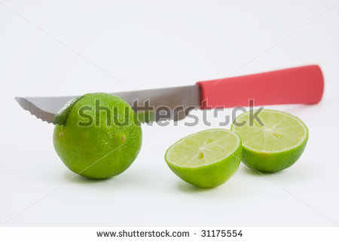
IMG02 | Código Shutterstock 101482513 | Cuaderno de Estudio | Fotografía | Horizontal | CN_10_10_CO_IMG02_small | 526 x 370 px | CN_10_10_CO_IMG02_zoom | 800 x 600 px | 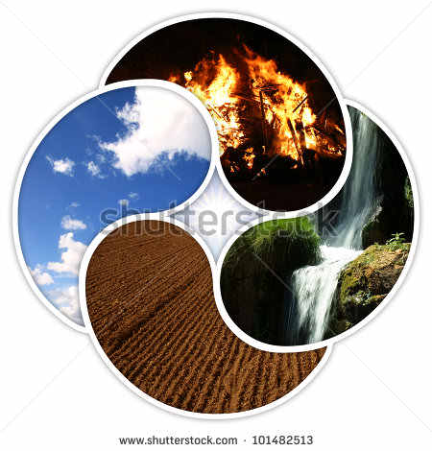
IMG03 | Código Shutterstock 89798266 | Cuaderno de Estudio | Fotografía | Vertical | CN_10_10_CO_IMG03_small | 526 x 370 px | CN_10_10_CO_IMG03_zoom | 800 x 600 px | 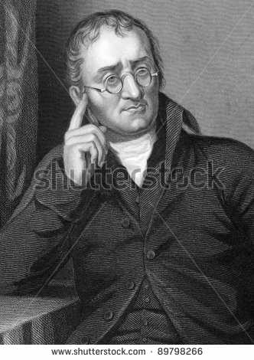
IMG04 | http://aulaplaneta.planetasaber.com/encyclopedia/default.asp?idpack=11&idpil=000S7X01&ruta=Buscador 000S7X01 | Cuaderno de Estudio | Fotografía | Horizontal | CN_10_10_CO_IMG04_small | 526 x 370 px | CN_10_10_CO_IMG04_zoom | 800 x 600 px |  | 000S7X01
IMG05 | 4°ESO/Física y quimica/Los elementos Químicos/la radiactividad | Cuaderno de Estudio | Fotografía |  | CN_10_10_CO_IMG05_small | 526 x 370 px | CN_10_10_CO_IMG05_zoom | 800 x 600 px | 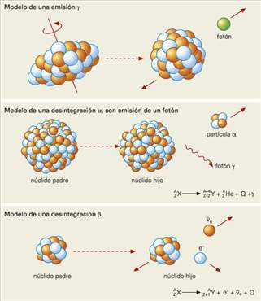 | FQ_10_11_img9_small.jpg
IMG06 | http://aulaplaneta.planetasaber.com/encyclopedia/default.asp?idpack=11&idpil=000S7401&ruta=Buscador | Cuaderno de Estudio | Fotografía | Vertical | CN_10_10_CO_IMG06_small | 526 x 370 px | CN_10_10_CO_IMG06_zoom | 800 x 600 px |  | 000S7401
IMG07 | 4°ESO/Física y química/La estructura de la materia/Las partículas subatómicas | Cuaderno de Estudio | Fotografía | Horizontal | CN_10_10_CO_IMG07_small | 526 x 370 px | CN_10_10_CO_IMG07_zoom | 800 x 600 px | 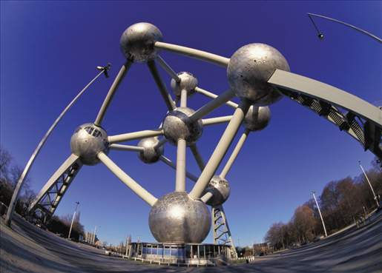 | FQ_10_10_img0_small.jpg
IMG08 | Ilustración | Cuaderno de Estudio | Ilustración | Horizontal | CN_10_10_CO_IMG08_small | 526 x 370 px | CN_10_10_CO_IMG08_zoom | 800 x 600 px |  | Ilustrar igual a la imagen guía. Por favor incluir colores según maqueta
IMG09 | Ilustración - código shutterstock 226514221 | Cuaderno de Estudio | Ilustración | Horizontal | CN_10_10_CO_IMG09_small | 526 x 370 px | CN_10_10_CO_IMG09_zoom | 800 x 600 px | 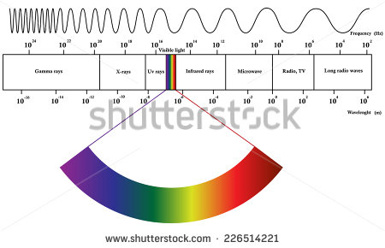 | Por favor realizar cambio de textos de inglés a español:Reemplazar Gamma rays por Rayos gamma Reemplazar X-rays por Rayos X Reemplazar UV-rays por Rayos ultravioleta Visible light por Luz visible Infrared por Rayos infrarrojos Reemplazar Microwave por Microondas Reemplazar Radio, TV por Ondas de radio y TV Reemplazar Long radio waves por Ondas de radio largas Reemplazar Frequency por Frecuencia (Hz) Reemplazar Wavelength por Longitud de onda (m)
IMG10 | Ilustración | Cuaderno de Estudio | Ilustración | Horizontal | CN_10_10_CO_IMG10_small | 526 x 370 px | CN_10_10_CO_IMG10_zoom | 800 x 600 px |  | Ilustrar igual a la imagen guía. Por favor incluir colores según maqueta
IMG11 | Ilustración | Cuaderno de Estudio | Ilustración | Horizontal | CN_10_10_CO_IMG11_small | 526 x 370 px | CN_10_10_CO_IMG11_zoom | 800 x 600 px |  | Ilustrar igual a la imagen guía. Por favor incluir colores según maqueta. Lo que se encuentra en color verde deben ser esferas en el centro el signo menos (-). Las flechas que salen de la esferas verdes deben ser del mismo color. Lo que se encuentra en el centro debe ser una esfera roja.
IMG12 | http://aulaplaneta.planetasaber.com/encyclopedia/default.asp?idpack=11&idpil=000S7201&ruta=Buscador | Cuaderno de Estudio | Fotografía | Horizontal | CN_10_10_CO_IMG12_small | 526 x 370 px | CN_10_10_CO_IMG12_zoom | 800 x 600 px |  | Código 000S7201
IMG13 | 4°ESO/Fisica-quimica/La Estructura de la materia/La configuración electrónica | Cuaderno de Estudio | Fotografía | Horizontal | CN_10_10_CO_IMG13_small | 526 x 370 px | CN_10_10_CO_IMG13_zoom | 800 x 600 px | 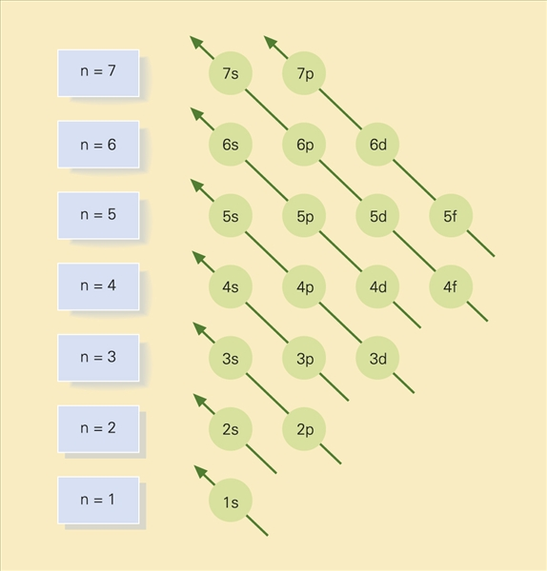 | FQ_10_10_img1_small.jpg
IMG14 | 4°ESO/Física y química/ Los elementos químicos/ Características generales de los elementos químicos | Cuaderno de Estudio | Fotografía | Vertical | CN_10_10_CO_IMG14_small | 526 x 370 px | CN_10_10_CO_IMG14_zoom | 800 x 600 px | 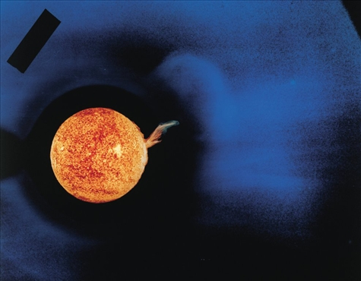 | FQ_10_11_img0_small.jpg
IMG15 | 4°ESO/Física y química/ Los elementos químicos/ El sistema periódico | Cuaderno de Estudio | Fotografía | Vertical | CN_10_10_CO_IMG15_small | 526 x 370 px | CN_10_10_CO_IMG15_zoom | 800 x 600 px | 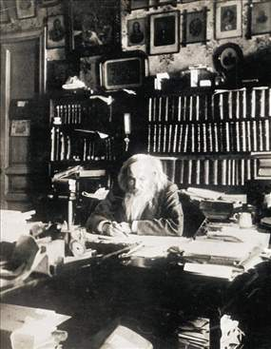 | FQ_10_11_img8_small.jpg
IMG16 | Ilustración | Cuaderno de Estudio | Ilustración | Horizontal | CN_10_10_CO_IMG16_small | 526 x 370 px | CN_10_10_CO_IMG16_zoom | 800 x 600 px |  | Por favor ilustrar igual. Manejar colores de maqueta. Masa atómica 1,00794 Electronegatividad 2,20 Configuración 1s1
IMG17 | 4°ESO/Física y química/ Los elementos químicos/ Las familias o grupos de elementos | Cuaderno de Estudio | Fotografía | Horizontal | CN_10_10_CO_IMG17_small | 526 x 370 px | CN_10_10_CO_IMG17_zoom | 800 x 600 px | 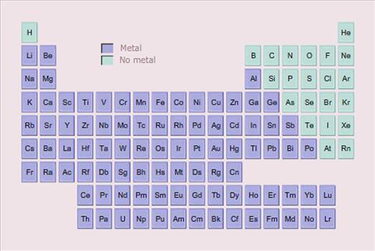 | FQ_10_11_img3_small.jpg
IMG18 | 4°ESO/Física y química/ Los elementos químicos/ Las familias o grupos de elementos | Cuaderno de Estudio | Fotografía | Horizontal | CN_10_10_CO_IMG18_small | 526 x 370 px | CN_10_10_CO_IMG18_zoom | 800 x 600 px | 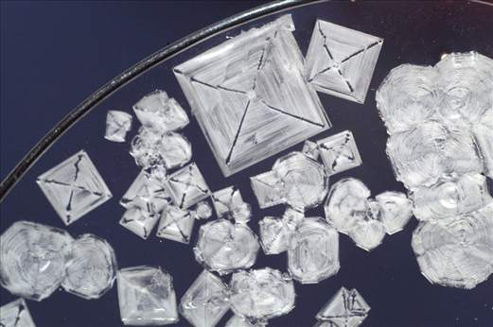 | FQ_10_11_img4_small.jpg
IMG19 | 4°ESO/Física y química/ Los elementos químicos/ Las familias o grupos de elementos | Cuaderno de Estudio | Fotografía | Vertical | CN_10_10_CO_IMG19_small | 526 x 370 px | CN_10_10_CO_IMG19_zoom | 800 x 600 px | 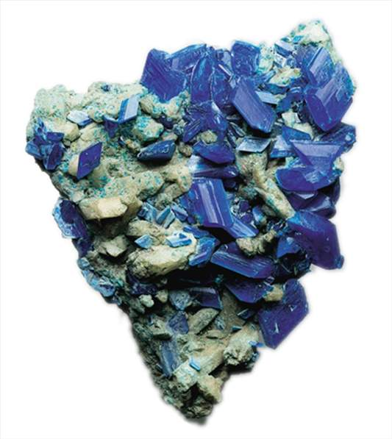 | FQ_10_11_img5_small.jpg
IMG20 | Código shutterstock 43478881 | Cuaderno de Estudio | Fotografía | Horizontal | CN_10_10_CO_IMG20_small | 526 x 370 px | CN_10_10_CO_IMG20_zoom | 800 x 600 px | 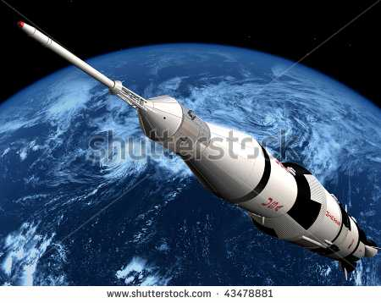
IMG21 | 4°ESO/Física y química/ Los elementos químicos/ Las familias o grupos de elementos | Cuaderno de Estudio | Fotografía | Vertical | CN_10_10_CO_IMG21_small | 526 x 370 px | CN_10_10_CO_IMG21_zoom | 800 x 600 px | 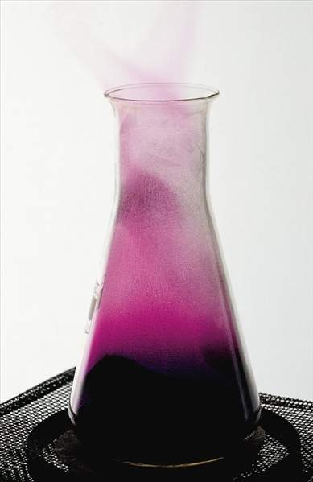 | FQ_10_11_img7_small.jpg
IMG22 | 4°ESO/Física y química/ Los elementos químicos/ La tabla periódica actual | Cuaderno de Estudio | Fotografía | Horizontal | CN_10_10_CO_IMG22_small | 526 x 370 px | CN_10_10_CO_IMG22_zoom | 800 x 600 px | 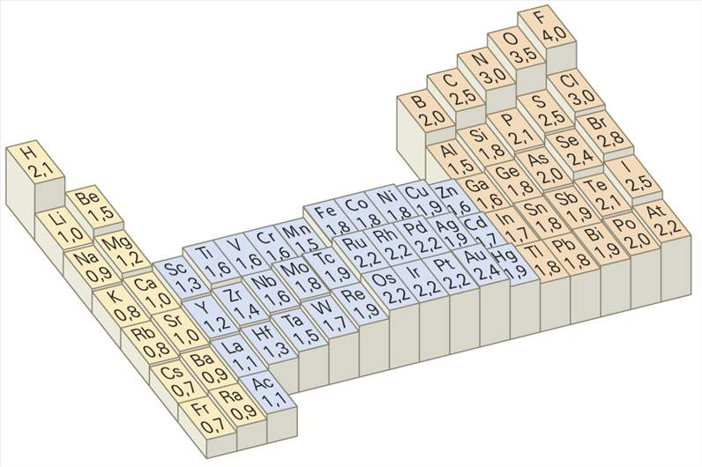 | FQ_10_11_img1_small.jpg

